Лист1
ЗАКАЗ ТРИКОТАЖ 2016 (ЖИЛЕТ, ДЖЕМПЕР, КАРДИГАН) ЕВРОТРАНСПРОМ
№ | Наименование | фото | Цвет | Модель | Состав | Размерный ряд |  |  |  | Кол-во | Цена опт | Итого | Размерный ряд |  |  |  | Кол-во | Цена опт | Итого | Общее кол-во | Общая сумма
 |  |  |  |  |  | 30/128 | 32/134 | 34/140 | 36/146 |  |  |  | 38/152 | 40/158 | 42/164 | 44/170
1 | Жилет | 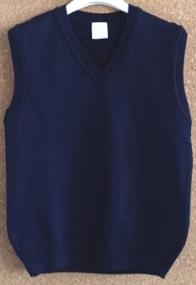 | синий | Ж001 | 50% хлопок, 50% акрил |  |  |  |  |  | 665 | 0.00 |  |  |  |  | 0 | 720 | 0.00 | 0 | 0.00
2 | Жилет | 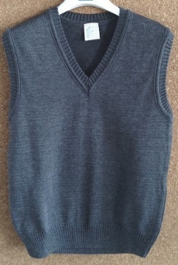 | серый | Ж002 | 50% хлопок, 50% акрил |  |  |  |  |  | 665 | 0.00 |  |  |  |  | 0 | 720 | 0.00 | 0 | 0.00
3 | Жилет | 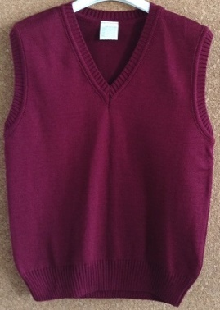 | бордовый | Ж003 | 50% хлопок, 50% акрил |  |  |  |  |  | 665 | 0.00 |  |  |  |  | 0 | 720 | 0.00 | 0 | 0.00
4 | Жилет | 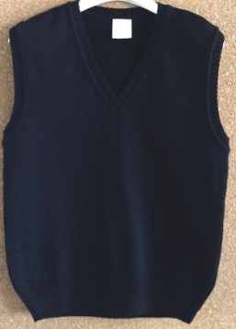 | черный | Ж004 | 50% хлопок, 50% акрил |  |  |  |  |  | 665 | 0.00 |  |  |  |  | 0 | 720 | 0.00 | 0 | 0.00
5 | Джемпер | 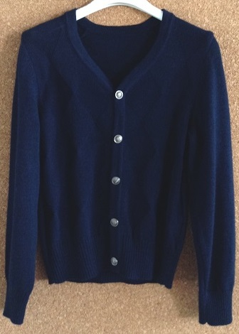 | синий | Д001 | 50% хлопок, 50% акрил |  |  |  |  |  | 980.00 | 0.00 |  |  |  |  | 0 | 1020 | 0.00 | 0 | 0.00
6 | Джемпер |  | серый | Д002 | 50% хлопок, 50% акрил |  |  |  |  |  | 980.00 | 0.00 |  |  |  |  | 0 | 1020 | 0.00 | 0 | 0.00
7 | Джемпер |  | черный | Д003 | 50% хлопок, 50% акрил |  |  |  |  |  | 980.00 | 0.00 |  |  |  |  | 0 | 1020 | 0.00 | 0 | 0.00
8 | Джемпер |  | синий с ромбами | Д004 | 50% хлопок, 50% акрил |  |  |  |  |  | 980.00 | 0.00 |  |  |  |  | 0 | 1020 | 0.00 | 0 | 0.00
9 | Джемпер |  | серый с ромбами | Д005 | 50% хлопок, 50% акрил |  |  |  |  |  | 980.00 | 0.00 |  |  |  |  | 0 | 1020 | 0.00 | 0 | 0.00
10 | Джемпер |  | черный с ромбами | Д006 | 50% хлопок, 50% акрил |  |  |  |  |  | 980.00 | 0.00 |  |  |  |  | 0 | 1020 | 0.00 | 0 | 0.00
11 | Кардиган |  | синий | К001 | 50% хлопок, 50% акрил |  |  |  |  |  | 1075 | 0.00 |  |  |  |  | 0 | 1120 | 0.00 | 0 | 0.00
12 | Кардиган |  | серый | К002 | 50% хлопок, 50% акрил |  |  |  |  |  | 1075 | 0.00 |  |  |  |  | 0 | 1120 | 0.00 | 0 | 0.00
13 | Кардиган |  | черный | К003 | 50% хлопок, 50% акрил |  |  |  |  |  | 1075 | 0.00 |  |  |  |  | 0 | 1120 | 0.00 | 0 | 0.00
14 | Кардиган |  | синий с ромбами | К004 | 50% хлопок, 50% акрил |  |  |  |  |  | 1075 | 0.00 |  |  |  |  | 0 | 1120 | 0.00 | 0 | 0.00
15 | Кардиган |  | серый с ромбами | К005 | 50% хлопок, 50% акрил |  |  |  |  |  | 1075 | 0.00 |  |  |  |  | 0 | 1120 | 0.00 | 0 | 0.00
16 | Кардиган |  | черный с ромбами | К006 | 50% хлопок, 50% акрил |  |  |  |  |  | 1075 | 0.00 |  |  |  |  | 0 | 1120 | 0.00 | 0 | 0.00
Итого: |  |  |  |  |  |  |  |  |  | 0 |  | 0.00 |  |  |  |  | 0 |  | 0.00 | 0 | 0.00

